对账发票申请
潮州辉扬对账单-Recall
客户 | 下单时间 | 客户联系人 | 单据编号 | 客户PO号 | 睿颢合同号 | 客户款号 | 使用于 | 品名 | 数量(片） | 单价(RMB) | 金额(RMB) | 备注1 | 备注2
潮州市辉扬陶艺制作有限公司 | 2025-12-16 | Kelly | S26011218 | 17312 | RCZHYZH016-1 | 7122/046/712/01 |  | 14标RFID贴纸45*35mm不可移 ZHRFS24014 | 2020 | 0.47 | 949.40
 |  |  |  | 17315 |  | 7121/046/712/01 |  | 14标RFID贴纸45*35mm不可移 ZHRFS24014 | 730 | 0.47 | 343.10
TOTAL1 |  |  |  |  |  |  |  |  | 2750 |  | 1292.5
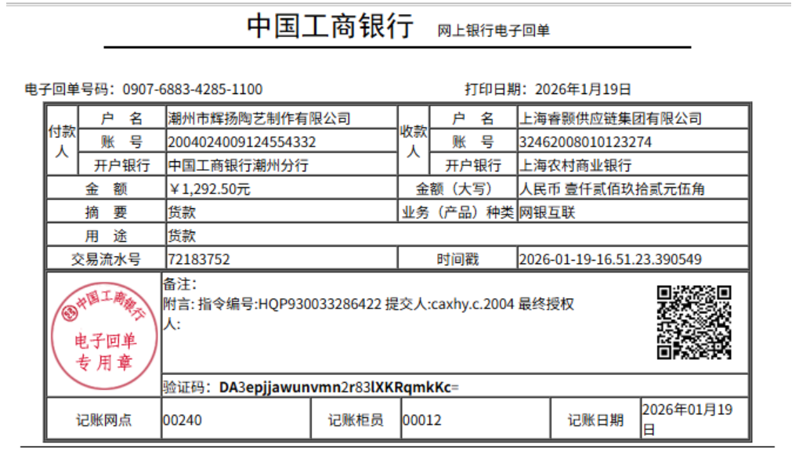
发票通知单
编号 （发票张数） | 申请日期 | 客户 | 开票抬头 （请填写全名） | 货物或应 税劳名称（比如吊粒，吊牌等，大致写一下就可以） | 规格型号 （如果不需要注明的请写“无”） | 单位 | 数量 | 金额 （一张发票的总金额） | 备注
1 |  | 潮州辉扬 | 潮州市辉扬陶艺制作有限公司 | 贴纸 | 无 | pcs | 2750 | ￥1,292.50

